Ficha Metodológica
Ficha metodológica

El Departamento Administrativo Nacional de Estadística (DANE), en colaboración con el Instituto Colombiano de Bienestar Familiar (ICBF), el Ministerio del Trabajo y el Programa de Información Estadística y Monitoreo en Materia de Trabajo Infantil (SIMPOC) de la Oficina Internacional del Trabajo (OIT), realizaron en 2001 la primera Encuesta Nacional de Trabajo Infantil. Desde entonces, el DANE realizó el seguimiento cada dos años a los principales indicadores de trabajo infantil mediante módulos aplicados en el cuarto trimestre de la Encuesta Continua de Hogares (ECH) de los años 2003 y 2005 y de la GEIH de 2007 y 2009. En el año 2011 nuevamente se aplicó la encuesta en profundidad y a partir del año 2012 se empezó a realizar el seguimiento anual mediante un módulo incluido en la GEIH en el cuarto trimestre.

Objetivo General
Generar información estadística que permita hacer el seguimiento a los principales indicadores de trabajo infantil.

Cobertura:
Total nacional - veinticuatro ciudades y áreas metropolitanas que comprenden:
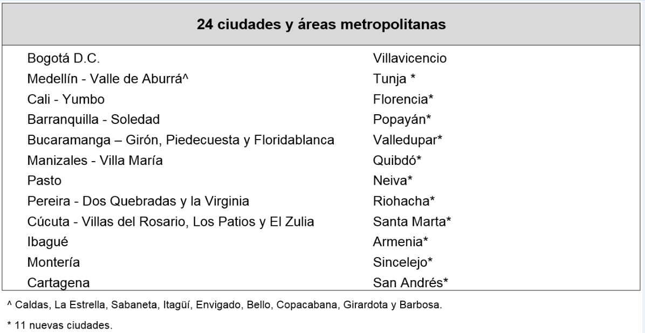

Nota: San Andrés registra una representatividad diferente al resto de las 23 ciudades y áreas metropolitanas, dado que es requerida una acumulación de muestra semestral
Tipo de investigación: Encuesta por muestreo.
Tipo de muestra: probabilística, estratificada, de conglomerados desiguales y trietápica.
Unidad Observación: Hogar

Glosario

Niño – Niña: personas entre los 0 y los 12 años. (Art. 3 ley 1098 de 2006).

Adolescente: personas entre 12 y 18 años de edad. (Art. 3 ley 1098 de 2006).

Rama de actividad: es la actividad a la cual se dedica la empresa, fábrica, finca o taller, etc., donde trabaja el niño, niña o adolescente. Es decir, será determinante de la rama de actividad, el producto principal (bien o servicio) producido colectivamente. Ej.: comprar y vender productos al por mayor o al detal, trabajar en la producción de zapatos y artículos de cuero, etc.

Posición o categoría ocupacional: es la posición en que el niño, niña o adolescente se desempeña en el ejercicio de su trabajo, ya sea en condición de asalariado, obrero o empleado, en una empresa particular o del gobierno, como trabajador doméstico, trabajador por cuenta propia o independiente o trabajador familiar sin remuneración.

Asistencia escolar a educación formal: una persona se considera asistiendo a la escuela o a otra institución de enseñanza formal, cuando está matriculada en un centro de educación formal regular o para adultos y no se ha retirado, aun cuando esté ausente temporalmente por enfermedad, vacaciones u otra causa, o aunque asista solamente parte del día.

Oficios del hogar: tareas domésticas que realizan los niños, niñas y adolescentes en torno al mantenimiento de la vivienda y del hogar, al cuidado de las personas del propio hogar y labores menores en huerta casera y mandados. Excluye los oficios realizados exclusivamente para sí mismos.

TTI: Tasa de trabajo infantil. Es la relación porcentual de los niños, niñas y adolescentes de 5 a 17 años de edad que trabajan con respecto a la población total en este grupo de edad.

TTIA: Tasa de trabajo infantil ampliada por oficios del hogar. Es la relación porcentual entre la población de 5 a 17 años de edad que trabaja, más la que no trabaja y reporta que se dedica por 15 horas y más a oficios del hogar con respecto a la población total en este grupo de edad.

